Sheet1
Clase | Reto | Solución
¿Qué es la visualización de datos? | ¿Cuál fue el papel de Florence Nightingale en la guerra de Crimea? ¿Cuál fue su aporte en la historia de la visualización de datos? | El papel/aporte de Florence Nightindale en la guerra de Crimea fue comunicar de manera entendible los resultados de su descubrimiento, de como la mayoria de la muertes eran por enfermedades contagiosas gracias a la mala slubridad y que las muertes de la guerra que estaba en curso eran menores. Si en plena guerra alguien solo dijera que esta no era la causa de la mayoria de las muertes si no la mala higiana se tacha ria de "loca", pero supo que sus descubrimientos a abase de numero no serian suficientes para que la entendieran, porlo que por medio de una visualizacion de datos logro que una persona sin coono simientos de "numeros" la entendiera. Dar a entender como los simples datos no son suficientes, es importantes saber comunicarlos y acoplarse a la persona que los tiene que entender
Importancia de la visualización de datos: disminuye la carga cognitiva | ¿Qué es la carga cognitiva? ¿Es normal cambiar de hipótesis o suposiciones después de trabajar con nuestra fuente de datos? ¿Qué grandes visualizaciones de datos han impactado en la historia de la humanidad? | La carga cognitiva es que tan dificil es captar y retener información, a menor carga mas facil la captaremos Cambiar de hipótesis o suposiciones después de interactuar con la fuente de datos es normal puesto descubriremos nuevos insights que a simple vista no eran captables, pero que una visualizacion nos hizo verla Lista de visualizaciones que tuvieron un gran impacto en la historia: para entendermejor la forma en como las enfermedades se transmiten, de esta forma se pueden crear formas de detenerlas al saber la fuente y causa de transmision
Herramientas para visualizar datos: Excel, Tableau, Power BI, Google Analytics, Google Data Studio | ¿Qué otra herramienta conoces para hacer visualización de datos? ¿Qué herramienta(s) has usado para hacer visualización de datos (detalla tu experiencia)? | Por el momento solo he utilizado python y sus librerías, pandas, matplotlib y seaborn, Y solo he hecho pequeños tutoriales.
¿Cómo usar correctamente una gráfica? Ejemplos y usos de visualizaciones | Comenta 3 visualizaciones de datos que te parecieron fantásticas: | 1. https://visme.co/blog/wp-content/uploads/2021/08/consumption-of-water.png 2. https://visme.co/blog/wp-content/uploads/2021/08/Icebergs-and-Climate-Change.png 3. https://visme.co/blog/wp-content/uploads/2021/08/Cell-Towers-Map-of-the-World.png
Buenas prácticas para visualización de datos: user personas, mentiras estadísticas y principios de Gestalt | Da un ejemplo de cada uno de los principios de Gestalt: | 1 similitud - Los elementos similares se agrupan entre si yasea por color, forma, tamaño, etc 2- Ley de comtinuidad El ojo humano seguira el cmaino mas suave intuidtivo sin importar como fue pensado el camino 3- cierre - EL cerebro completara las partes faltantes en un diseño 4- proximidad - Los objetos mas cercanos se agruparan entre si y asi seran inerpretados 5- figura y fondo - el cerebro es capaz de crear imagenes a partir de como estan posicionadas las figuras, separando una imagen entre una figura y un fondo 6- simetria y orden - El cerebro reconocera la forma mas simple en una figura
Caso Target: conflictos de ética en la ciencia de datos y Big Data | ¿Crees que es correcto o incorrecto que Target haya utilizado la ciencia de datos para identificar patrones de comportamiento de mujeres embarazadas con el fin de promocionarles productos de bebé? | Creo que sería más correcto que haya una especie de formulario donde aceptaras de qué tipo de productos o temáticas aceptas promoción, sin embargo, estas preguntas deberían ser enviadas de manera natural y espaciada para evitar que sean una molestia y que las personas solo contesten si a todo

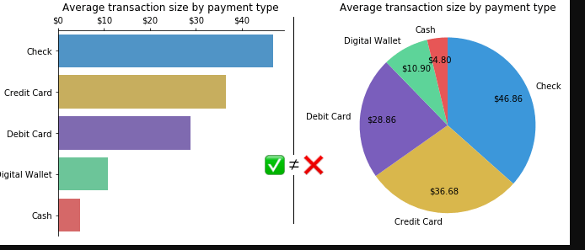
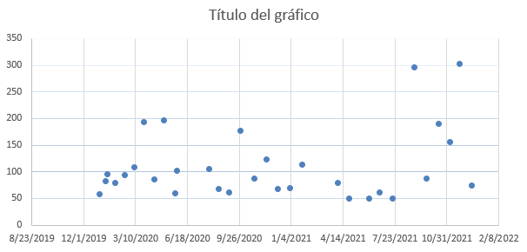
Módulo 2. Elige la gráfica correcta para tus reportes | ¿Cuál es la gráfica correcta para hacer visualización de datos en el caso Google Reservation? | Solo hay 2 variables, (los 2 textos diferentes) mostraria el tiempo los meses que ha estado el nuevo texto y en barras como a aumentado la reservacion y el mismo numero de meses anteriores mostrando lo mismo, para ver como han aumentado, tambien mostraria las graficas del mismo periodo de tiempo pero de años anteriores.
Gráfica de barras | Encuentra un caso de uso correcto de la gráfica de barras y realiza una visualización de ejemplo. | ...
Gráfica de pie | Encuentra un caso de uso correcto de la gráfica de pie y realiza una visualización de ejemplo. | ...
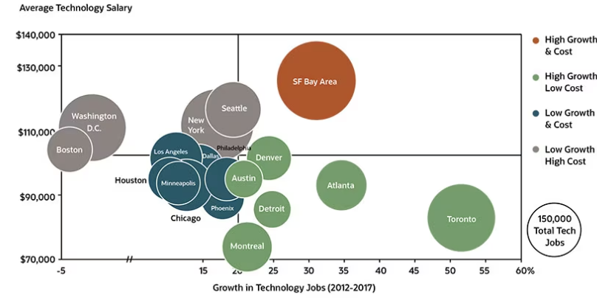
Gráfica de dispersión | Encuentra un caso de uso correcto de la gráfica de dispersión y realiza una visualización de ejemplo. | ...
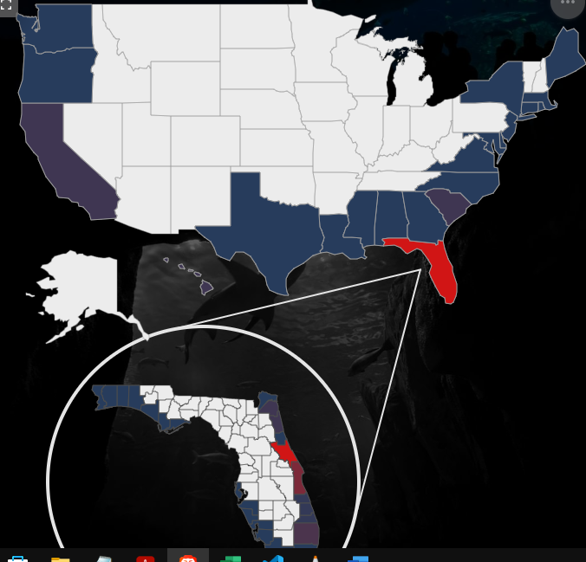
Gráfica de burbujas | Encuentra un caso de uso correcto de la gráfica de burbujas y realiza una visualización de ejemplo. | ...
Gráfica de mapas | Encuentra un caso de uso correcto de la gráfica de mapas y realiza una visualización de ejemplo. | ...
Gráfica de heatmap o mapas de calor | Encuentra un caso de uso correcto de la gráfica de heatmap o mapa de calor y realiza una visualización de ejemplo. | Para saber por donde pasan más las personas en una sección de la tienda, - saber si hay productos que compran y se van y en que productos prefieren divagar
Gráfica de tablas | Encuentra un caso de uso correcto de la gráfica de tablas y realiza una visualización de ejemplo. | 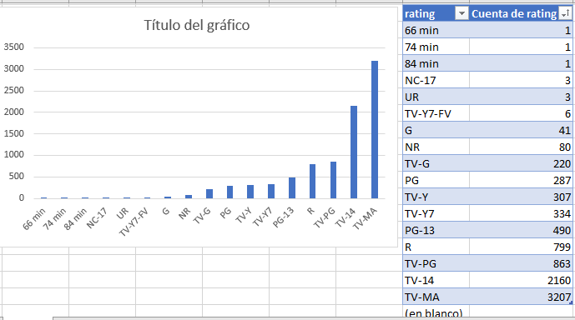 ...
Importancia del Storytelling en la visualización de datos | ¿Qué es storytelling? ¿Cómo nos ayuda implementar estrategias de storytelling para hacer visualización de datos? | Storytelling es una manera de compartir algo como si fuera una historia, o un viaje, explicando la informacion de manera dinamica Las estrategias de storytelling nos ayudan al hacer visualización de datos porque nos permite compartir informacion de manera clasra y siguiendo un ritmo el cual se puede seguir, y así la informacion se quedara presente en la persona

¿Cómo afecta la visualización de datos en tu negocio? | Comenta cómo te ayudó o cómo te podría ayudar la visualización de datos para: - Comunicar resultados a la dirección y gerencia de la empresa - Comunicar nuestros objetivos con compañeros y el resto del equipo - Comunicarte a ti mismo la eficiencia y mejora en tus propios objetivos | 1. Cuando las personas tienen un tiempo limtado, es importante mostrar la informacion de manera directa y sin rodeos y de una forma que pueda ayudar a relver preguntas 2. Si todo el equipo conoce el estado de un proyecto de manera sencilla será mas facil tomar deciciones y seguir trabajando en lo que es importante 3. Saber que funciona y que no permitira ser mas eficiente y
Haz exploración de datos | Utilizando la fuente de datos de Super Store Data: - ¿Cuál es la categoría de productos más vendida? - ¿Quién es el cliente que compra más? - ¿En qué Trimestre (Q) se realizan más ventas? | 1. 2. 3.
Explora, descubre, pregunta: toma decisiones inteligentes con análisis de datos | ¿Qué descubrimiento o resultado de gran relevancia encontraste analizando la base de datos de Super Store Data? | ...
Caso Walmart: integra visualización de datos y Big Data con inteligencia de negocios | ¿Qué es Business Intelligence? ¿Cómo se relaciona el Business Intelligence con la ciencia y visualización de datos? | Business Intelligence es ... ...

Recolección de datos | ¿Qué base de datos te gustaría analizar como proyecto personal para tu portafolio personal? | ...
Limpieza de datos | ¿Qué herramienta te permite realizar limpieza de datos? | ...
Exploración de datos | ¿Cuáles son los tipos de datos con los que más estás familiarizado? | ...
Creación de gráficas y visualizaciones | ¿Cuáles son los tipos de gráficas correctas para comunicar tus hallazgos sobre Super Store Data? | ...
Generación de reportes con storytelling | ¿Qué son los reportes? Haz un reporte sobre tus hallazgos de Super Store Data. | ...
Define objetivos SMART con KPIs o Key Performance Indicators | Escribe una propuesta de KPIs para: - Tu negocio (general de toda la empresa) - Tu equipo (más específico de tu área) - Ti mismo (uno personal y otro profesional) | 1. 2. 3.

Caso Orbitz: beneficios de una cultura data-driven o basada en datos | ¡Toma el Curso de Tableau: Visualización de Datos para Negocios! | FALSE
Continúa aprendiendo Data Science, Business Intelligence y Visualización de Datos | Haz un resumen/lista de todo lo que aprendiste en el Curso de Visualización de Datos para Business Intelligence: | Aprendí que ...

